상품제안서
스카이 필 Q2 36W 듀얼 고속 충전 어댑터 | 상품코드: S43828

 |  |  |  |  |  |  | 02-713-8555 | www.synergygift.co.kr
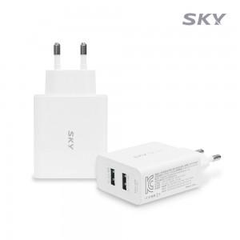 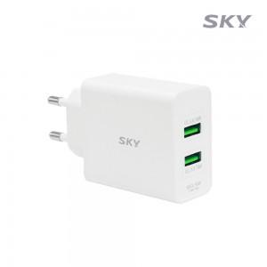 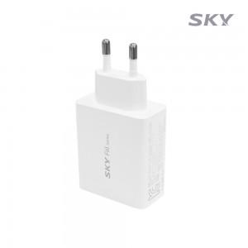

【상세/제작정보】 | - QC3.0 A타입2포트, 2대 기기 동시 고속충전<br>- 아이폰, 아이패드 12W 고속충전 지원<br>- 스마트IC 기능으로 최적 출력 자동 설정<br>- 100V-240V 프리볼트 지원<br>- 과전류/과열/과전압/단락회로/과충전/과출력 보호<br>- A타입 2포트 동시충전 지원

【인쇄/포장옵션】 | 레이저, 풀칼라 / 포장지포장

【공급단가】 | 수량 | 50~ | 100~ | 500~ | 1,000~ | 3,000~
*VAT별도 | 단가 | 9,750원 | 9,500원 | 8,900원 | 8,750원 | 8,500원

【상품 URL】 | https://www.synergygift.co.kr:443/src/goods_detail.php?gdno=43828

